상품제안서
송월 프리미엄 디퓨저세트 (호텔필라라인40 1매+코코도르 200ml1개) | 상품코드: S28118

 |  |  |  |  |  |  | 02-713-8555 | www.synergygift.co.kr
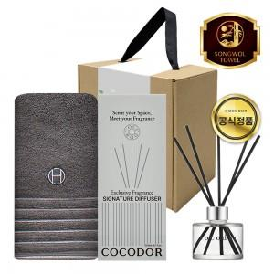

【상세/제작정보】

【인쇄/포장옵션】 | [타올] 실크, [타올] 자수, [띠지] 풀칼라 / 포장불가능

【공급단가】 | 수량 | 50~ | 100~ | 500~ | 1,000~ | 2,000~
*VAT별도 | 단가 | 14,040원 | 13,710원 | 13,280원 | 12,630원 | 12,420원

【상품 URL】 | https://www.synergygift.co.kr:443/src/goods_detail.php?gdno=28118

